Ingreso Info
Datos Generales
 |  |  |  |  |  |  | Yacimientos | Tipo de Instalación | Tipo de Tratamiento |  | D Cañería | #/ft | D interno | Lts/mtr | Denominación | Productos
Yacimiento | Coirón Amargo Sur Este |  |  |  |  |  | Barrancas | Simple | Bombeo Químico |  | 5 | 15 | 4.408 | 9.85 | Dispersante |  | Nombre | Unidad |  | Cantidad |  | B-1055 |  | B-828 |  | B-897 |  | B-1524 |  | PetroTrans |  |  | Barrancas | 50
Pozo | CASE.s-1001 |  |  |  |  |  | Cajón de los Caballos | Selectiva | Sales Orgánicas |  | 5 | 18 | 4.276 | 9.26 | Desincrustante |  |  |  |  |  |  | Capacidad | Prod | Capacidad | Prod | Capacidad | Prod | Capacidad | Prod | Capacidad | Prod |  | Cajón de los Caballos | 120
Tipo de pozo | Inyector |  |  |  |  |  | Campo Durán | AIB | Finos, Parafinas y Asfaltenos |  | 5.5 | 15.5 | 4.95 | 12.42 | Bactericida |  | QI530 | Lts | HCl 32% | 29200 | Tanque 1 | 1900 | Disp | 4000 | Disp | 4000 | Disp | 4000 | Disp | 35000 |  |  | Campo Durán
Formación | Centenario |  |  |  |  |  | Cañada Dura | B electrosumergible | Finos |  | 5.5 | 17 | 4.892 | 12.13 | Agua Tratada |  | Novoc DS3500 | Lts | Novoc DS3500 | 0 | Tanque 2 | 2400 | BX | 4000 | DS-10 | 4000 | DS | 4000 | DS |  |  |  | Cañada Dura
Tipo de instalación | Simple |  |  |  |  |  | Chañares Herrados | Zapato | Sales Orgánicas + ClX |  | 5.5 | 20 | 4.778 | 11.57 | Agua |  | Novoc DS3700 | Lts | Novoc DS3700 | 0 | Tanque 3 | 4000 | DS-10 | 4000 | DS-15 | 4000 | DS | 4000 | DS |  |  |  | Chañares Herrados | 60
Mandriles: |  |  |  |  |  |  | Dos Puntitas | Tapón y Packer | Sistema Óxido de Cloro |  | 5.5 | 23 | 4.67 | 11.05 | Vacio |  | QI421 Bifloruro de Amonio (BF) | Kgs | Bifloruro de Amonio | 2000 | Tanque 4 | 4000 | DS-15 | 1200 |  | 4000 | DS | 4000 | BX |  |  |  | Dos Puntitas
Tipo de Tratamiento | Bombeo Químico |  |  |  |  |  | Estructura Cruz de Piedra | Tipo de pozo |  |  | 5.5 | 26 | 4.548 | 10.48 | Desemulsionante |  | PHB649 | Kgs | Secuestrante de Hierro | 400 | Tanque 5 | 600 |  | 1200 | BX | 4000 | BX |  |  |  |  |  | Estructura Cruz de Piedra | 50
Acotaciones | Estimulación matricial |  |  |  |  |  | Estructura Intermedia |  |  |  | 6.625 | 24 | 5.921 | 17.76 |  |  |  |  |  |  | Tanque 6 | 600 |  | 800 | Agua | 0 |  |  |  |  |  |  | Estructura Intermedia | 60
Fecha | 2024-03-25 |  | Datos de inyección |  |  |  | La Ventana | Inyector |  |  | 6.625 | 28 | 5.791 | 16.99 |  |  | Dispersantes |  |  |  |  |  |  |  |  |  |  |  |  |  |  |  | La Ventana | 110
Número de Parte | - |  |  | Caudal Minero: |  | 0 lts/min | Lunlunta Carrizal | Productor |  |  | 7 | 23 | 6.366 | 20.53 |  |  | DPB250 | Lts | Surfactante | 0 |  |  |  |  |  |  |  |  |  |  |  |  | Lunlunta Carrizal | 50
Equipo | Sin equipo |  |  | Caudal de Inyección |  | 0 lts/min | Palmar Largo |  | Acotaciones | 1 | 7 | 26 | 6.276 | 19.96 |  |  | DPB350 | Lts | Surfactante | 670 |  |  |  |  |  |  |  |  |  |  |  |  | Palmar Largo
Kilometraje | 120 |  |  | Presión de Inyección: |  | 0 psi | Piedras Coloradas |  | Mandril 1 |  | 7 | 29 | 6.184 | 19.38 |  |  | SB28 | Lts | Solvente | 0 |  |  |  |  |  |  |  |  |  |  |  |  | Piedras Coloradas | 60
Solicitado por: | - |  |  | Satélite N°: |  |  | Puesto Pozo Cercado |  | Mandril 2 |  | 7 | 32 | 6.094 | 18.82 |  |  | SB27 | Lts | Solvente | 0 |  |  |  |  |  |  |  |  |  |  |  |  | Puesto Pozo Cercado | 60
 |  |  |  |  |  |  | Punta de Las Bardas |  | Mandril 1 y 2 |  | 9.625 | 32.3 | 9.001 | 41.05 |  |  | SB19 | Lts | Solvente Mutual | 0 |  |  |  |  |  |  |  |  |  |  |  | Prof admisión de bomba: | Punta de Las Bardas | 110
D. Cañería | 7 | 26 | 19.96 | Lts/mtr |  |  | Río Colorado |  | Tratamiento en conjunto |  | 9.625 | 36 | 8.921 | 40.33 |  |  | SB53 | Lts | Solvente Mutual | 450 | Recommended Concentration of Benzoic Acid |  |  |  |  |  |  |  |  |  |  | Packer: | Río Colorado
D. Tubing | 3.5 | 9.2 | 4.536 | Lts/mtr |  |  | Río Tunuyán |  | Limpieza de cañería |  | 9.625 | 40 | 8.835 | 39.55 |  |  |  |  |  |  |  |  |  |  |  |  |  |  |  |  |  | Packer 1: | Río Tunuyán
Packer 1: | 1615.5 mts | Anular | 13.751 | Lts/mtr |  |  | Ugarteche | Cloro X. | Estimulación matricial |  | 9.625 | 53.5 | 8.535 | 36.91 |  |  | Inhibidores de Corrosión |  |  |  |  | Hole | Abierto |  | Abierto Fracturado |  | Con CSG |  |  |  |  | Packer 2: | Ugarteche | 50
Packer 2: | 1622.1 mts |  |  |  |  |  | Vizcacheras | Tratamiento. | Si |  |  |  |  |  |  |  | CY2005 | Lts | Inhibidor de Corrosión | 480 |  | SBHT | lbs./ft/in | lbs./gal | lbs./ft/in | lbs./gal | lbs./ft/in | lbs./gal |  |  |  | Packer 3: | Vizcacheras | 140
Packer 3: | N/A |  | Grad Temp | 1.3 °F/100 ft | 54 °C | 145 °F |  | Novoc® DS3500 | No |  | D Tubing | #/ft | D interno | Lts/mtr |  |  | CY51W | Lts | Inhibidor de Corrosión | 0 | 200 | Below 200°F(93°C) | 1 | 1 | 2 | 1 | 1 | 1 |  |  |  | Packer 4: | Lindero Atravesado | 100
Packer 4: | N/A |  |  |  |  |  |  | IAB7500 |  |  |  |  |  |  |  |  | CY55W | Lts | Inhibidor de Corrosión | 0 | 250 | 200°F to 250°F(121°C) | 2 | 1 | 3 | 1.5 | 2 | 1.5 |  |  |  | Packer 5: | Coirón Amargo Sur Este | 120
Packer 5: | N/A |  | Grad Frac | 0.75 psi/ft | 4900 psi | Max P Fondo |  | Fondo: |  |  | 2.375 | 4.6 | 1.995 | 2.02 |  |  |  |  |  |  | 350 | 250°F to 350°F(177°C) | 3 | 1.5 | 4 | 2 | 3 | 2 |  |  |  | Packer 6:
Packer 6: | N/A |  |  |  | 2067 psi | Max P Sup |  | Tapón: |  |  | 2.875 | 6.5 | 2.441 | 3.02 |  |  | IPB500 | Lts | Inhibidor de Parafinas y Asfaltenos | 0 |  | Below 200°F(93°C) | 1 lbs/ft/in | 1 lbs/gal | 2 lbs/ft/in | 1 lbs/gal | 1 lbs/ft/in | 1 lbs/gal | 1 lbs/ft/in |  |  | Zapato:
Prof. MAND 1 | N/A |  | 9000 | Dispersante |  |  |  | Relleno: |  | 2 | 3.5 | 9.2 | 2.992 | 4.54 |  |  |  |  |  |  |  |  | 1 lbs/ft/in |  | 1.0 lbs/ft/in |  | 1 lbs/ft/in |  | 1.0 lbs/gal |  |  | Prof de Ancla:
Prof. MAND 2 | N/A |  | 25000 | DS562 | Preflujo |  |  | Cupla tapón: |  |  |  |  |  |  |  |  | Inhibidores de Arcilla |  |  |  |  | Ácido Benzoico |  |  |  |  |  |  |  |  |  | Prof Punta lisa:
Divergente
Prof. MAND 3 | N/A |  | 40000 | DS561 + HF (3%) | Tratamiento |  |  | Pesca: |  |  |  |  |  |  |  |  | KCl | Kgs | Cloruro de Potasio | 0 |  | Cloruro de Sodio |  |  |  |  |  |  |  |  |  | Prof Shear Out:
Prof. MAND 4 | N/A |  | 15000 | DS562 | Postflujo |  | Ácido Benzoico | Material Divergente |  |  |  |  |  |  |  |  | IAB7500 | Lts | Establizador de Arcillas | 0 |  | Cloruro de sodio | 2 | lbs/gal a agregar para divergente, no para saturar
Prof. MAND 5 | N/A |  |  |  |  |  | Con CSG | Tipo pozo |  |  |  |  |  |  |  |  | IAB8000 | Lts | Establizador de Arcillas | 890 |  | Cloruro de sodio | 109 | lbs para saturar 42 gal de agua
Prof. MAND 6 | N/A |  | 4568 | No | Colchón separador |  |  | Longitud divergente |  |  |  |  |  |  |  |  |  |  |  |  |  | Gal de agua | 37.3 | para preparar 42 gal de salmuera saturada
Punzados | 1676.0 mts |  |  |  |  |  |  | Dividir el divergente en |  |  |  | Despl Punz | 9135 | Directa |  |  | KPF28 | Lts | Fluido Packer | 0 |  | Cantidad de PDB200 | 40 | lts cada 1000 litros
 | 2306.5 mts |  | 9135 | Despl Punz | Desplazamiento |  |  |  |  |  |  | Despl M1 |  |  |  |  | Bx256 | Lts | Bactericida | 0 | DATOS |  | RESULTADOS
Esp.PUNZADO | 192.5 mts |  |  | Dispersante | Dispersante 2 etapa |  |  |  |  |  |  | Despl M2 |  |  |  |  |  |  |  |  | Tipo de Div: | Ácido Benzoico | Ácido Benzoico necesario |  | 0 | Lbs
Punzados abiertos | 192.5 mts |  |  | Cloro X. | 30% |  |  |  |  |  |  | Despl Admisión Bomba | 7928 |  |  |  |  |  |  |  | Tipo de Pozo: | Con CSG |  |  | 0 | Kgs
Fondo: | 2429.0 mts |  | 9135 | Desplazamiento |  |  |  |  |  |  |  | Anular Punz | 24022 | Anular |  |  |  |  |  |  | Metros de div: | 0 | Volumen de Gel necesario |  | 0 | gal | 0 | lts
Nivel estático | - |  |  |  |  |  |  |  |  |  |  | Anular admisión bomba | 22815 |  |  |  | RT-10 | Lts | Desemulsionante | 0 | Diámetro int: | 6.276 | Vol PDB-200 | 0 Lts | 0.0 | bbls
Vol NE directa | 0.0 lts |  | Reposo | 4 horas |  |  |  |  |  |  |  |  |  |  |  |  | PHB300 | Lts | Regulador de PH | 0 | Vol de Divergente | 0 | gal | 0.0 | bbls | 0 | lts
Vol NE anular | 0.0 lts |  |  |  |  |  |  |  |  |  |  |  |  |  |  |  | Gas-Oil | Lts | Gas-Oil | 0 | Vol de Agua | 0 | gal | 0.0 | bbls | 0 | lts
Exceso despl | 600.0 lts |  |  |  |  |  |  |  |  |  |  |  |  |  |  |  | DS704 | Lts | Desincrustante de Sulfato de Calcio | 0 | ClNa p saturar | 0 | lbs | 0 | kgs
 |  |  | Diseño del tratamiento en función del Trat Principal |  |  |  |  |  |  |  |  |  |  |  |  |  | DS1250 | Lts | Desincrustante de Sulfato de Bario | 0 | Cantidad de PBD-200 | 0 | lts
 |  |  | Preflujo | 30% | 12000 Lts |  | Preflujo | 100 | 19250 Lts |  |  |  |  |  |  |  |  |  |  |  | ClNa p agregar | 0 | lbs | 0 | Kgs
 |  |  | Preflujo | 67% | 26800 Lts |  | Preflujo | 250 | 48125 Lts |  |  |  |  |  |  |  |  |  |  |  | Acumular 0 lts ( 0 bbls ) de agua.
 |  |  | Trat Principal | 100% | 40000 Lts |  | Trat Principal | 500 | 96250 Lts |  |  |  |  |  |  |  |  |  |  |  | Agregar 0 Lts de PDB-200 y luego 0 kgs de Ácido Benzoico
 |  |  | Postflujo | 50% | 20000 Lts |  | Postflujo | 150 | 28875 Lts |  |  |  |  |  |  |  |  |  |  |  | Acumular 0 lts de Agua y saturar con 0 Kgs de Cloruro de sodio.
 |  |  |  |  |  |  |  |  |  |  |  | Propiedades de la formación |  |  |  |  |  |  |  |  | Agregar 0 Lts de PDB-200 y luego 0 kgs de Cloruro de Sodio
 |  |  |  |  |  |  |  |  |  |  |  | Porosidad: | 18%
 |  |  |  |  |  |  |  |  |  |  |  | Diámetro de penetración deseado | 6 | pies
Paquetes de Punzados |  |  |  |  |  |  |  |  |  |  |  |  | 1.83 | metros
Desde | Hasta | Metros punz | Admite? | Formación |  |  |  |  |  |  |  | Diametro del pozo | 8.5 | pulg |  |  |  |  |  |  | Cantidades de aditivos para prerarar 1000 lts |  | Para:
1676.0 mts | 1679.5 mts | 3.5 mts | Si | Centenario Sup |  |  |  |  |  |  |  |  | 0.22 | metros
1692.5 mts | 1700.5 mts | 8.0 mts | Si | Centenario Sup |  |  |  |  |  |  |  | Volumen Necesario: | 11.748 | m3/metro |  |  |  |  |  |  | Agua | 880 lts |  | 0 lts
1703.0 mts | 1721.0 mts | 18.0 mts | Si | Centenario Sup |  |  |  |  |  |  |  |  | 11748 | Litros/metro |  |  |  |  |  |  | Soda Caústica | 120 Kgs |  | 0 Kgs
1728.5 mts | 1735.5 mts | 7.0 mts | Si | Centenario Sup |  |  |  |  |  |  |  | Volumen Necesario: | 2.115 | m3/metro |  |  |  |  |  |  | Soda Ash | 60 Kgs |  | 0 Kgs
1740.5 mts | 1761.5 mts | 21.0 mts | Si | Centenario Sup |  |  |  |  |  |  |  |  | 2115 | Litros/metro
1775.5 mts | 1783.0 mts | 7.5 mts | Si | Centenario Sup |  |  |  |  |  |  |  | Vol Tratamiento | 407051.1 | Litros
1801.5 mts | 1807.5 mts | 6.0 mts | Si | Centenario Sup
1815.5 mts | 1824.0 mts | 8.5 mts | Si | Centenario Sup
1839.0 mts | 1852.5 mts | 13.5 mts | Si | Centenario Sup
1855.5 mts | 1867.0 mts | 11.5 mts | Si | Centenario Sup
1896.5 mts | 1917.5 mts | 21.0 mts | Si | Centenario Sup |  |  |  |  |  |  |  | Cálculo del volumen de tratamiento considerando Q crítico
1919.0 mts | 1927.5 mts | 8.5 mts | Si | Centenario Sup
2181.0 mts | 2207.5 mts | 26.5 mts | Si | Centenario Inf
2243.0 mts | 2256.0 mts | 13.0 mts | Si | Centenario Inf
2287.5 mts | 2306.5 mts | 19.0 mts | Si | Centenario Inf
 |  | 0.0 mts
 |  | 0.0 mts
 |  | 0.0 mts
 |  | 0.0 mts
 |  | 0.0 mts
 |  | 0.0 mts |  |  |  |  |  |  |  |  |  | Pasos a seguir:
1676.0 mts | 2306.5 mts
 | Punzados totales: | 192.5 mts |  |  |  |  |  |  |  |  | 1- | De 1 despejo el R de penetración y lo calculo con el volumen del tratamiento
 | Punzados abiertos: | 192.5 mts
 |  |  |  |  |  |  |  |  |  |  | 2- | Con los datos de producción averiguo el Qcrítivo (donde el pozo se detuvo) y con 2 averiguo la velocidad crítica
Preflujo 1 |  |  |  |  | Preflujo 2
Dispersante |  | DPB350 3% |  |  | Desincrustante |  | DS562 |  |  |  |  | Cuando voy a realizar un nuevo tratamiento
Volumen | 9000 | lts |  |  | Volumen | 25000 | lts
Producto | % | Cantidad |  | Figura en prog | Producto | % | Cantidad |  | Figura en prog |  | 1- | Supongo un volumen del tratamiento
Agua | 91 | 8190 | Lts | No | Agua | 67.9 | 16975 | Lts | No
DPB350 | 3 | 270 | Lts | Si | QI530 | 30 | 7500 | Lts | No |  | 2- | De la ecuación 1 despejo y calculo el R de penetración nuevo
IAB8000 | 1 | 90 | Lts | Si | PHB649 | 0.5 | 125 | Kgs | Si
SB53 | 5 | 450 | Lts | Si | CY2005 | 0.6 | 150 | Lts | Si |  | 3- | De la acuación de Vel crítica despejo el nuevo Q crítico
 |  | 0 |  |  | IAB8000 | 1 | 250 | Lts | Si
 |  | 0 |  |  | DPB350 | 0.5 | 125 | Lts | Si
 |  | 0 |  |  |  |  | 0 |  |  |  |  | Del tratamiento Anterior
 |  | 0 |  |  |  |  | 0
 |  | 0 |  |  |  |  | 0 |  |  |  |  | Volumen Tratamiento: | 6 | m3
 |  | 0 |  |  |  |  |  |  |  |  |  | Radio del pozo: | 7 | pulgadas
 |  |  |  |  |  |  |  |  |  |  |  | Porosidad: | 22 | %
 |  |  |  |  |  |  |  |  |  |  |  | Espesor de punzados: | 192.5 | metros

Postflujo |  |  |  |  | Tratamiento Principal |  |  |  |  |  |  | Radio de penetración: | 0.277 | metros
Desincrustante |  | DS562 |  |  | Desincrustante |  | DS561 + HF (3%) |  |  |  |  |  | 10.904 | pulgadas
Volumen | 15000 | lts |  |  | Volumen | 40000 | lts
Producto | % | Cantidad |  | Figura en prog | Producto | % | Cantidad |  | Figura en prog |  |  | Q critico | 116 | m3/día
Agua | 67.9 | 10185 | Lts | No | Agua | 54.9 | 21960 | Lts | No |  |  | Velocidad critica: | 0.35 | m/día
QI530 | 30 | 4500 | Lts | No | QI530 | 43 | 17200 | Lts | No |  |  |  | 1.44 | cm/seg
PHB649 | 0.5 | 75 | Kgs | Si | PHB649 | 0.5 | 200 | Kgs | Si
CY2005 | 0.6 | 90 | Lts | Si | CY2005 | 0.6 | 240 | Lts | Si |  |  | Para el Nuevo Tratamiento
IAB8000 | 1 | 150 | Lts | Si | IAB8000 | 1 | 400 | Lts | Si
DPB350 | 0.5 | 75 | Lts | Si | QI421 Bifloruro de Amonio (BF) | 5 | 2000 | Kgs | No |  |  | Volumen Nuevo Trat: | 9 | m3
 |  | 0 |  |  | DPB350 | 0.5 | 200 | Lts | Si
 |  | 0 |  |  |  |  | 0 |  |  |  |  | Nuevo Radio de Penetración | 0.315 | metros
 |  | 0 |  |  |  |  | 0 |  |  |  |  |  | 12.404 | pulgadas
 |  | 0 |  |  |  |  | 0
 |  |  |  |  |  |  |  |  |  |  |  | Velocidad critica: | 0.35 | m/día
 |  |  |  |  |  |  |  |  |  |  |  |  | 1.44 | cm/seg

Tanque 5 |  |  |  |  | Tanque 6 |  |  |  |  |  |  | Nuevo Caudal Critico | 131.95 | m3/dia

Volumen | 10000 | lts |  |  | Volumen |  | lts
Producto | % | Cantidad |  |  | Producto | % | Cantidad
Agua | 100 | 10000 | Lts |  | Agua | 100 | 0 | Lts
KCl | 0 | 0 | Kgs |  |  |  | 0
 |  | 0 |  |  |  |  | 0
 |  | 0 |  |  |  |  | 0
 |  | 0 |  |  |  |  | 0
 |  | 0 |  |  |  |  | 0
 |  | 0 |  |  |  |  | 0
 |  | 0 |  |  |  |  | 0
 |  | 0 |  |  |  |  | 0
 |  | 0 |  |  |  |  | 0

Programa
Programa de Estimulación matricial

Bombeo Químico

 | Pozo: CASE.s-1001

 | Yacimiento: Coirón Amargo Sur Este

 | Punzados: 1676 - 2306,5 mts

 | Instalación: Simple

 | Solicitado por: -
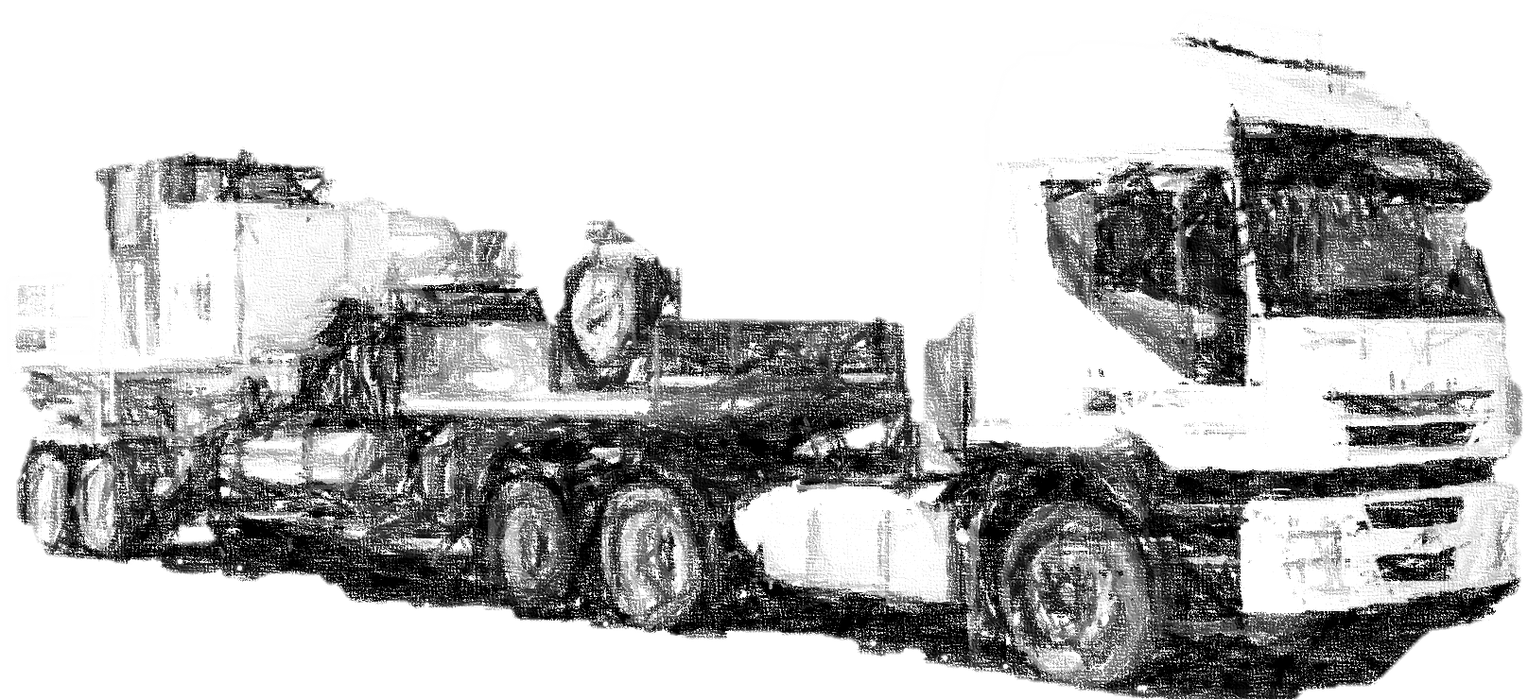

 | Mendoza
 | 2024-03-25

 | Información General del Pozo

Pozo: | CASE.s-1001 |  |  | Yacimiento: | Coirón Amargo Sur Este

Equipo: | Sin equipo |  |  | Formación: | Centenario

Tipo de pozo: | Inyector |  |  | Presión máx de trabajo: | 1390 psi (98 kg/cm2)

Casing: | 7´ 26 #/ft |  |  | Tubing: | 3,5´ 9,2 #/ft

Packer 1: | 1615.5 mts |  |  | Mandril 1: | N/A

Packer 2: | 1622.1 mts |  |  | Mandril 2: | N/A

Packer 3: | N/A |  |  | Mandril 3: | N/A

Packer 4: | N/A |  |  | Mandril 4: | N/A

Packer 5: | N/A |  |  | Mandril 5: | N/A

Punzados: | 1676 / 2306,5 mts |  |  | Espesor de punzados: | 192.5 mts

 |  |  |  | Fondo: | 2429.0 mts

 | Secuencia Operativa

La operación a realizar en el Pozo CASE.s-1001 contemplará la siguiente secuencia de pasos generales:

A- | Llegar a locación, solicitar autorización al supervisor de producción, recibir instalaciones consignadas.

B- | Ubicar equipos según procedimientos de trabajo.

C- | Montar líneas de alta y mangueras de baja presión.

D- | Realizar reunión de seguridad y operativa, chequear profundidades y volúmenes, en presencia del supervisor de producción.

E- | Probar líneas con 20% sobre presión estimada de trabajo.

 | Tratamiento sugerido:

A- | Preflujo: 9000 lts de Dispersante + 3% de DPB350 + 1% de IAB8000 + 5% de SB53

B- | Preflujo: 25000 lts de DS562 + 0,5% de PHB649 + 0,6% de CY2005 + 1% de IAB8000 + 0,5% de DPB350

C- | Tratamiento Principal: 40000 lts de DS561 + HF (3%) + 0,5% de PHB649 + 0,6% de CY2005 + 1% de IAB8000 + 0,5% de DPB350

D- | Postflujo: 15000 lts de DS562 + 0,5% de PHB649 + 0,6% de CY2005 + 1% de IAB8000 + 0,5% de DPB350

 | Secuencia de Bombeo

A- | Realizar prueba de inyección con agua para asegurar correcta admisión y fijado de tapón y packer. |  |  |  |  | Bombear 9000 lts de Dispersante + aditivos.
 |  |  |  |  |  | Continuar con 25000 lts de DS562 + aditivos.
 |  |  |  |  |  | Proseguir con 40000 lts de DS561 + HF (3%) + aditivos.
B- | Bombear 9000 lts de Dispersante + aditivos. |  |  |  |  | Continuar con 15000 lts de DS562 + aditivos.

C- | Continuar con 25000 lts de DS562 + aditivos.
 |  |  |  |  |  | Repetir los puntos A; B; C; D; E y luego A; B; C y D.
D- | Proseguir con 40000 lts de DS561 + HF (3%) + aditivos. |  |  |  |  | 0 lts de divergente
 |  |  |  |  |  | Continuar con 40000 lts. de DS561 + HF (3%) + aditivos.
E- | Continuar con 15000 lts de DS562 + aditivos. |  |  |  |  | Desplazar con 2000 lts de Agua + KCl.

F- | Detener el bombeo, cerrar linea de alta presión de PECOM y verificar la habiitación de la linea de inyección de PAE. El desplazamiento lo realizará PAE desde la planta de agua.

 |  |  |  |  |  | Desplazar con 9135 lts. de agua.
G- | Desplazar con 9135 lts. de agua. |  |  |  |  | Desplazar con 9135 lts. de agua y sobredesplazar con igual volumen
 |  |  |  |  |  | Circular pozo con agua hasta asegurar retorno.
H- | Detener bombeo y chequear caída de presión durante 15 min. |  |  |  |  | Detener bombeo y chequear caída de presión durante 15 min.
 |  |  |  |  |  | Chequear caída de presión durante 15 min.
I- | Cerrar pozo y entregar al supervisor de producción. |  |  |  |  | Cerrar pozo y dejar en reposo durante 4 horas
 |  |  |  |  |  | Cerrar pozo y entregar al supervisor de producción.
I- | Desmontar equipos y dejar locación en condiciones |  |  |  |  | Desmontar equipos y dejar locación en condiciones
 |  |  |  |  |  | Proseguir con el programa de reparación.
 | Notas Aclaratorias:

A- | La operación se debe realizar en presencia de Personal responsable de PAE.

 | Punzados a Estimular:

Paquetes de Punzados
Desde | Hasta | Metros punz | Interés |  | Formación
1676.0 mts | 1679.5 mts | 3.5 mts | Si |  | Centenario Sup
1692.5 mts | 1700.5 mts | 8.0 mts | Si |  | Centenario Sup
1703.0 mts | 1721.0 mts | 18.0 mts | Si |  | Centenario Sup
1728.5 mts | 1735.5 mts | 7.0 mts | Si |  | Centenario Sup
1740.5 mts | 1761.5 mts | 21.0 mts | Si |  | Centenario Sup
1775.5 mts | 1783.0 mts | 7.5 mts | Si |  | Centenario Sup
1801.5 mts | 1807.5 mts | 6.0 mts | Si |  | Centenario Sup
1815.5 mts | 1824.0 mts | 8.5 mts | Si |  | Centenario Sup
1839.0 mts | 1852.5 mts | 13.5 mts | Si |  | Centenario Sup
1855.5 mts | 1867.0 mts | 11.5 mts | Si |  | Centenario Sup
1896.5 mts | 1917.5 mts | 21.0 mts | Si |  | Centenario Sup
1919.0 mts | 1927.5 mts | 8.5 mts | Si |  | Centenario Sup
2181.0 mts | 2207.5 mts | 26.5 mts | Si |  | Centenario Inf
2243.0 mts | 2256.0 mts | 13.0 mts | Si |  | Centenario Inf
2287.5 mts | 2306.5 mts | 19.0 mts | Si |  | Centenario Inf
0.0 mts | 0.0 mts | 0.0 mts | 0 |  | 0
0.0 mts | 0.0 mts | 0.0 mts | 0 |  | 0
0.0 mts | 0.0 mts | 0.0 mts | 0 |  | 0
0.0 mts | 0.0 mts | 0.0 mts | 0 |  | 0
0.0 mts | 0.0 mts | 0.0 mts | 0 |  | 0
0.0 mts | 0.0 mts | 0.0 mts | 0 |  | 0
1676.0 mts | 2306.5 mts
 |  | Punzados totales: | 192.5 mts
 |  | Punzados abiertos: | 192.5 mts

 | Esquema del pozo
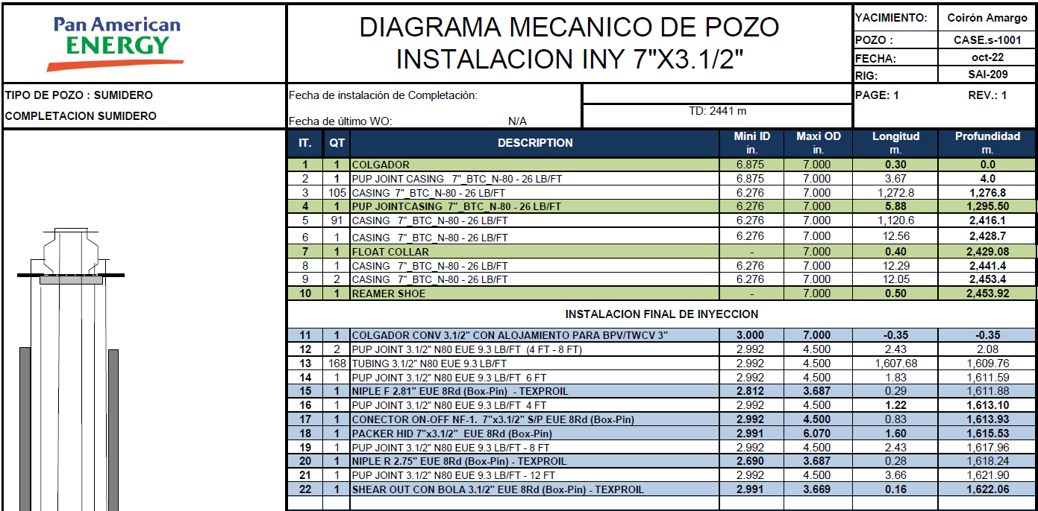
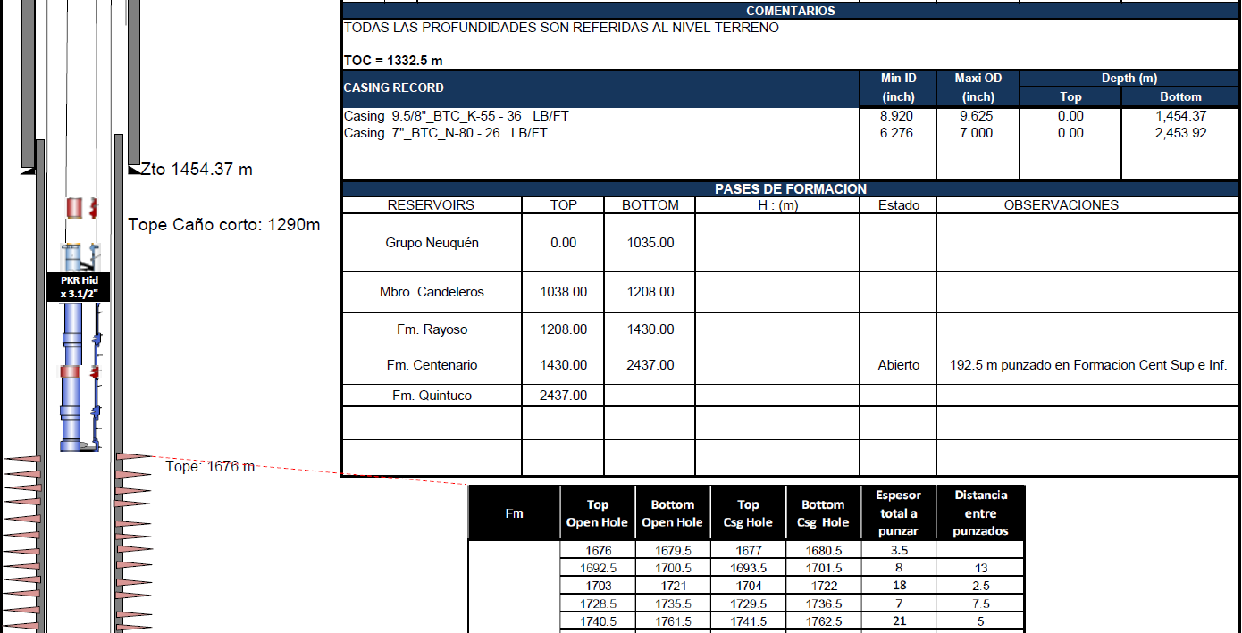

 | Consideraciones de Seguridad e Higiene

A- | Cumplir con los requerimientos establecidos el procedimiento de trabajo de la Cía.

B- | Verificar buen estado y uso adecuado de los EPP de acuerdo a los riesgos específicos de la tarea.

C- | Verificar estado y ubicación de los elementos para contingencias.

D- | Determinar roles ante una contingencia.

E- | Al finalizar la operación, dejar la zona de trabajo en perfecto estado de orden y limpieza ídem a las condiciones de inicio.

